信用交易
融资融券市场交易数据统计(2023-05-10)

标的证券 | 融资融券余额（亿元） | 融资余额（亿元） | 融券余额（亿元） | 融资买入额（亿元） | 融资融券规模变化（亿元） | 融资余额增幅(‰) | 融券余额增幅(%)
统计数据 | 16,212.17 | 15,281.26 | 929.11 | 755.79 | 5.87 | 0.30 | 0.14
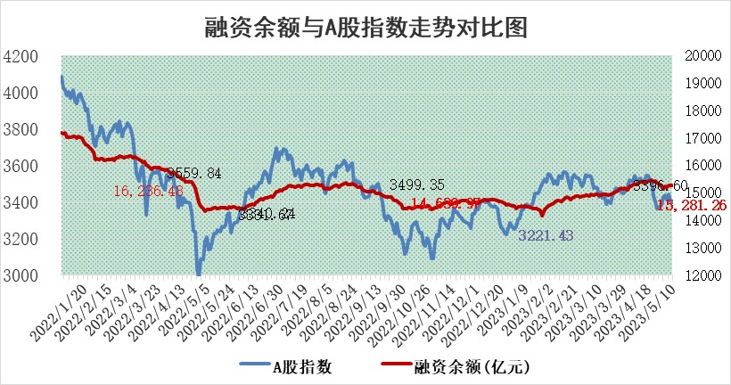

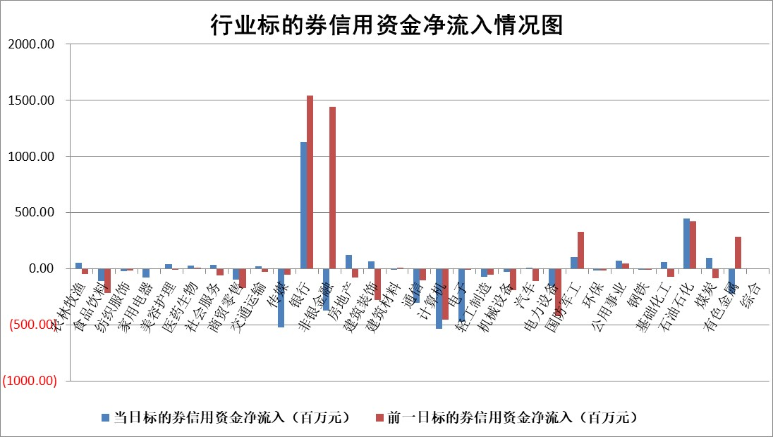

标的基金代码 | 标的基金简称 | 融资余额/市值(%) | 融资余额增幅(%) | 融资买入额/成交金额(%) | （融资余额净增额-融券余额净增额）/市值(‱) | 融券余额降幅(%) | ABS[（融资余额净增额-融券余额净增额）/市值净增额-1](%)
159902 | 华夏中小板ETF | 0.00 | 0.00 | 0.00 | 0.00 | 0.00 | 100.00
159915 | 易方达创业板ETF | 2.29 | 15.64 | 4184.16 | 29.05 | -31.01 | 94.71
159919 | 嘉实沪深300ETF | 4.69 | 0.60 | 1.22 | 5.61 | 23.55 | 114.22
159920 | 华夏恒生ETF | 66.15 | -0.03 | 1.54 | -2.32 | -26.24 | 93.55
159922 | 嘉实中证500ETF | 1.57 | 1.87 | 879.23 | 4.93 | 0.29 | 99.04
159925 | 南方沪深300ETF | 0.02 | 0.00 | 0.00 | 0.00 | 0.00 | 100.00
159928 | 消费ETF | 0.86 | 2.05 | 2.09 | 1.78 | 0.61 | 101.35
159934 | 易方达黄金ETF | 378.39 | 0.48 | 43.65 | 180.47 | 0.00 | 555.41
159939 | 全指信息技术ETF | 0.91 | 56.39 | 94.31 | 33.23 | 1.23 | 135.11
159940 | 全指金融地产ETF | 0.14 | -2.51 | 0.04 | -0.35 | 0.00 | 99.88
159995 | 半导体芯片ETF | 2.70 | 3.06 | 297.19 | 2.94 | -20.00 | 88.37
159997 | 天弘中证电子ETF | 1.91 | 1.81 | 2.43 | 3.62 | 0.85 | 111.15
159998 | 天弘中证计算机主题ETF | 0.54 | 18.43 | 0.13 | 8.82 | 1.21 | 111.21
510050 | 华夏上证50ETF | 10.12 | 0.36 | 130.71 | 5.70 | 10.11 | 98.44
510180 | 华安上证180ETF | 0.46 | -0.52 | 0.63 | 0.09 | 15.92 | 100.08
510880 | 华泰柏瑞红利ETF | 0.43 | -6.47 | 1.00 | -2.65 | 8.30 | 99.30
510900 | 易方达恒生H股ETF | 98.52 | -0.14 | 3.31 | -13.50 | 0.00 | 78.61
511010 | 5年期国债ETF | 0.00 | 0.00 | 0.00 | 0.00 | 0.00 | 100.00
511380 | 可转债及可交换债券ETF | 7.40 | 3.95 | 1.63 | 28.15 | 0.00 | 84.71
512000 | 全指证券ETF | 6.00 | 1.11 | 16.36 | 9.99 | 7.92 | 103.40
512010 | 沪深300医药卫生ETF | 4.06 | 1.97 | 31.48 | 8.03 | 1.20 | 118.72
512070 | 沪深300非银ETF | 1.32 | 1.25 | 131.82 | 1.87 | 7.28 | 100.32
512400 | 南方中证申万有色金属ETF | 1.34 | -4.51 | 0.18 | -2.53 | 10.94 | 105.35
512580 | 广发中证环保产业ETF | 0.98 | 4.68 | 0.56 | 3.89 | -1.13 | 96.16
512660 | 国泰中证军工ETF | 2.54 | 0.48 | 10.28 | 0.57 | -1.78 | 101.45
512800 | 华宝中证银行ETF | 14.29 | 0.51 | 3.98 | 21.56 | 29.67 | 105.63
512980 | 广发中证传媒ETF | 0.87 | 6.69 | 1122.95 | 5.46 | -0.02 | 84.23
515030 | 华夏中证新能源汽车ETF | 2.37 | 6.70 | 59.91 | 12.98 | -2.97 | 118.87
515050 | 华夏中证5G通信主题ETF | 1.18 | 1.72 | 15.05 | 3.07 | 6.54 | 103.45
515070 | 华夏中证人工智能ETF | 1.84 | 0.07 | 2.25 | 0.58 | 1.25 | 98.46
标的股票比较指标 |  | 融资余额/流通A股市值(%) | 融资余额增幅(%) | 融资买入额/成交金额(%) | （融资余额净增额-融券余额净增额）/流通A股市值(‱) | 融券余额降幅(%) | ABS[（融资余额净增额-融券余额净增额）/流通A股市值净增额-1](%)
前十名标的个股 |  | 仁东控股 | 金冠电气 | 帝奥微 | 卓锦股份 | 瑞茂通 | 卓创资讯
 |  | 永信至诚 | 中国外运 | 爱科科技 | 长亮科技 | 中远海科 | 浙数文化
 |  | 全柴动力 | 西安银行 | 博云新材 | 哈铁科技 | 凯龙股份 | 三旺通信
 |  | 莱茵生物 | 湖北宜化 | 中国核电 | 国新文化 | 艾布鲁 | 司尔特
 |  | 海兰信 | 泰胜风能 | 道恩股份 | 邦彦技术 | 广西广电 | 浙海德曼
 |  | 先惠技术 | 国新文化 | 嘉化能源 | 元琛科技 | 宝莫股份 | 登海种业
 |  | 大立科技 | 邦彦技术 | 浙江东日 | 金龙汽车 | 秋田微 | 集泰股份
 |  | 万得凯 | 新巨丰 | 辉隆股份 | 湖北宜化 | 东方创业 | 盛讯达
 |  | 晨鸣纸业 | 中汽股份 | 磁谷科技 | 青木股份 | 龙溪股份 | 哈铁科技
 |  | 亚通股份 | 科达利 | 赛伦生物 | 博众精工 | 长虹华意 | 科汇股份
后十名标的个股 |  | 哈工智能 | 荣信文化 | 金证股份 | 荣信文化 | 明冠新材 | 满坤科技
 |  | 正邦科技 | 皖新传媒 | 富瀚微 | 禾川科技 | 中通客车 | 基蛋生物
 |  | 美好置业 | 鼎阳科技 | 天沃科技 | 富信科技 | 首航高科 | 沃森生物
 |  | 宋都股份 | 振德医疗 | 汉马科技 | 浩瀚深度 | 中科环保 | 同飞股份
 |  | 中天金融 | 富信科技 | 哈工智能 | 鼎阳科技 | 奥来德 | 凯因科技
 |  | 华铁股份 | 普瑞眼科 | 正邦科技 | 凡拓数创 | 江铃汽车 | 卓锦股份
 |  | 阳光城 | 景业智能 | 美好置业 | 皖新传媒 | 禾川科技 | 凯旺科技 | ;
 |  | 紫鑫药业 | 浩瀚深度 | 宋都股份 | 宁波方正 | 益客食品 | 邦彦技术
 |  | 中国中期 | 皖通高速 | 中天金融 | 超越科技 | 赛微微电 | 英集芯
 |  | 世茂股份 | 登海种业 | 华铁股份 | 中科环保 | 秦港股份 | 君亭酒店
说明：1.以上普通交易数据和信用交易数据皆以交易日收盘后数据为基准；2.上述标的证券总数据只计算标的证券市场总数据，不包括从标的证券中调出去标的证券数据，所以与交易所公布的总值略有不同； 3.上述行业采用申万一级行业分类；4.以上标的基金和标的个股中比较的6个指标值中：前5个（从左至右）为正向指标，值越大排名越靠前；第6个为逆向指标，值越小，排名越靠前；5.第6个指标中ABS[]表示求绝对值，其主要用于考量信用资金相对净流入对股价相对净变化的贡献程度；6.数据来源：wind，交易所。

 | 证券代码 | 新增融资余额 | 融资买入额 | 融资买入增幅前10
远大智能 | 002689 | 28175353 | 42268582 | 199%
亚太股份 | 002284 | 21555247 | 34242865 | 82%
赛诺医疗 | 688108 | 72122899 | 101076547 | 78%
湖南发展 | 000722 | 66023557 | 137112987 | 75%
柘中股份 | 002346 | 14584119 | 36845980 | 58%
国城矿业 | 000688 | 24683149 | 48240585 | 54%
兆新股份 | 002256 | 1985058 | 4066269 | 52%
凯美特气 | 002549 | 33806472 | 61340055 | 52%
华昌达 | 300278 | 13474542 | 19303225 | 48%
新华联 | 000620 | 27311937 | 39201759 | 43%

 | 证券代码 | 新增融资余额 | 融资买入额 | 融资买入增幅前10
兔宝宝 | 002043 | 73310337 | 89923983 | 334%
捷昌驱动 | 603583 | 26026415 | 31686727 | 262%
湘财股份 | 600095 | 94196837 | 132280449 | 252%
中谷物流 | 603565 | 49103883 | 60098371 | 234%
中青宝 | 300052 | 24215352 | 31377809 | 98%
顾家家居 | 603816 | 138518545 | 188424210 | 78%
喜临门 | 603008 | 31503289 | 48351944 | 77%
财信发展 | 000838 | 10831830 | 17666790 | 74%
苏州银行 | 002966 | 10578096 | 19143736 | 72%
金诚信 | 603979 | 23858538 | 36098133 | 60%

